Índice
Demanda de Energia dos Veículos Leves - 2025-2034
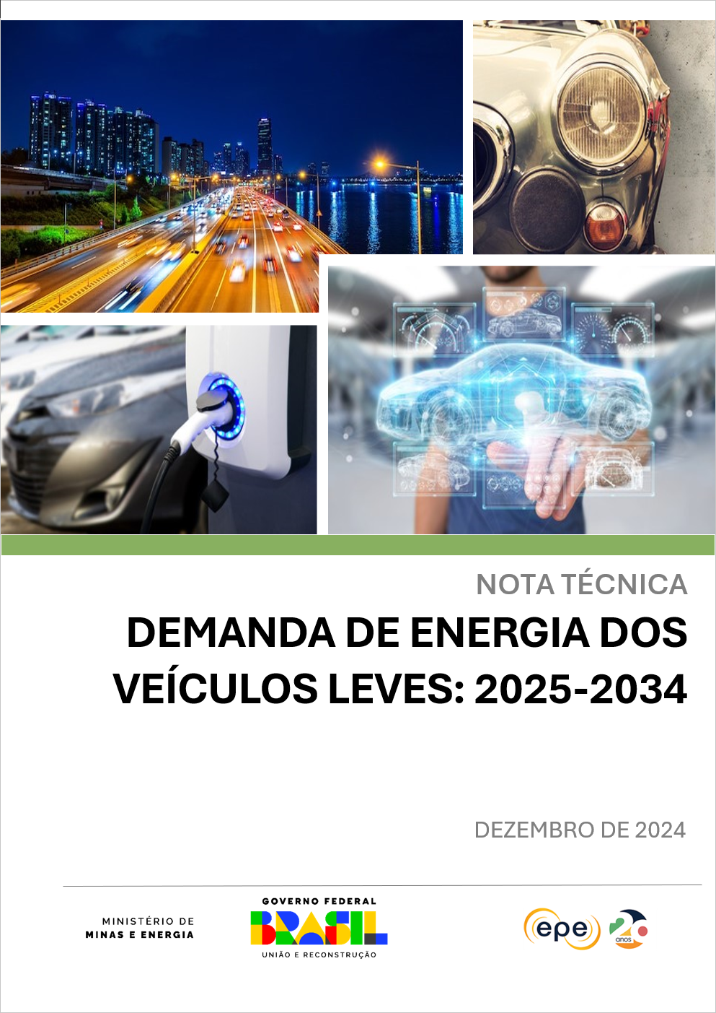

 | 1 | Gráfico 1 - Venda de motos no varejo

 |  | Gráfico 2 - Licenciamento de veículos leves e motos entre janeiro e outubro de 2023 e 2024

 |  | Gráfico 3 - Licenciamento de veículos eletrificados e participação no licenciamento total

 |  | Gráfico 4 - Preços de veículos selecionados no Brasil

 |  | Gráfico 5 – Participação de renováveis na matriz de transportes em regiões selecionadas

 |  | Gráfico 6 – Licenciamento total de automóveis e comerciais leves no Brasil

 |  | Gráfico 7 – Frota circulante de automóveis e comerciais leves no Brasil

 |  | Gráfico 8 – Projeção de licenciamento das novas tecnologias veiculares

 |  | Gráfico 9 – Frota de veículos leves 2022 – 2034

 |  | Gráfico 10 - Projeção de demanda de energia dos veículos leves

 |  | Gráfico 11 - Projeção segregada por combustível em anos selecionados

 |  | Gráfico 12 - Projeção de combustíveis nos cenários de oferta de etanol Alto, Baixo e Referência

 |  | Gráfico 13 - Licenciamento no cenário de referência e no cenário de eletrificação turbo em 2034

 |  | Gráfico 14 - Frota de veículos leves no cenário de eletrificação turbo

 |  | Gráfico 15 - Demanda energética no cenário eletrificação turbo

